タイトル画面
画面レイアウト定義
共通情報 | システム名 | Anonymous |  |  |  | 作成者 | オオニシ
 | 工程名 | 画面レイアウト作成 |  |  |  | 作成日付 | 2024-09-27
 | ドキュメント名 |  |  |  |  | バージョン
書誌情報 | 画面ID | N-1 |  |  |  | 更新者
 | 画面の名称 | タイトル画面 |  |  |  | 更新日付
 | 概要 | タイトル画面のレイアウト
レイアウト図

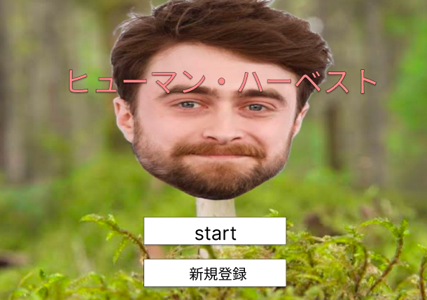

使用する部品
識別ID | ラベル |  | 画面部品の種類 | 表示範囲 | 画面部品の説明
① | タイトル |  | テキスト | - | アプリのタイトル
② | start |  | ボタン | -
③ | 新規登録 |  | ボタン | - | 新規登録画面に偏移する

操作手順

①startボタンを押し、ゲームを開始する
②新規登録ボタンを押し、新規登録をする

新規登録
画面レイアウト定義
共通情報 | システム名 | ヒューマンハーベスト |  |  |  | 作成者 | 前田
 | 工程名 | 画面レイアウト作成 |  |  |  | 作成日付 | 2024-10-03
 | ドキュメント名 |  |  |  |  | バージョン
書誌情報 | 画面ID | N-1A |  |  |  | 更新者
 | 画面の名称 | 新規登録画面 |  |  |  | 更新日付
 | 概要 | 新規登録画面のレイアウト
レイアウト図

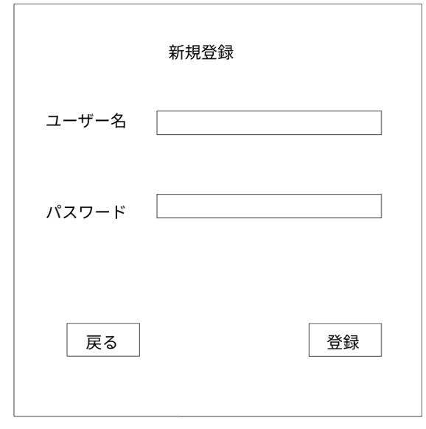

１

２

４
3

使用する部品
識別ID | ラベル |  | 画面部品の種類 | 表示範囲 | 画面部品の説明
1 | ユーザー名 |  | テキスト |  | ユーザー栄を入力
2 | パスワード |  | テキスト |  | パスワードを入力
3 | 登録 |  | ボタン |  | アカウント登録
4 | 戻る |  | ボタン |  | タイトル画面へ遷移

操作手順

 | １ ユーザー名とパスワードを入力し登録するとメイン画面へ遷移
 | ２ 戻るボタンを押下するとタイトル画面へ

ログイン画面
画面レイアウト定義
共通情報 | システム名 | ヒューマンハーベスト |  |  |  | 作成者 | 前田
 | 工程名 | 画面レイアウト作成 |  |  |  | 作成日付 | 2024-10-03
 | ドキュメント名 |  |  |  |  | バージョン
書誌情報 | 画面ID | N-1B |  |  |  | 更新者
 | 画面の名称 | ログイン画面 |  |  |  | 更新日付
 | 概要 | ログイン画面のレイアウト
レイアウト図

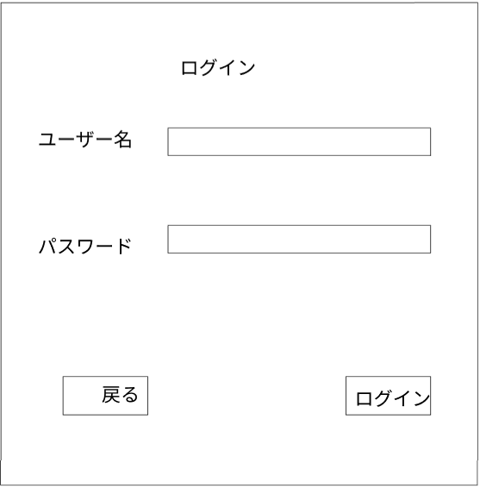

１

２

４
3

使用する部品
識別ID | ラベル |  | 画面部品の種類 | 表示範囲 | 画面部品の説明
1 | ユーザー名入力 |  | テキスト |  | 登録したユーザー名を入力
2 | パスワード入力 |  | テキスト |  | 登録したパスワードを入力
3 | ログインボタン |  | ボタン |  | ログインボタン押下でメイン画面に遷移
4 | 戻るボタン |  | ボタン |  | 戻るボタン押下でタイトル画面へ遷移

操作手順

 | １ ユーザー名、パスワードを入力しログインボタンを押下するとメイン画面へ遷移
 | ２ 戻るボタンでタイトル画面へ遷移

メイン画面
画面レイアウト定義
共通情報 | システム名 | ジャイアントキリング |  |  |  | 作成者 | すみ
 | 工程名 | システム設計 |  |  |  | 作成日付 | 2024-10-01
 | ドキュメント名 |  |  |  |  | バージョン | ver1.0
書誌情報 | 画面ID | N-2A |  |  |  | 更新者
 | 画面の名称 | メイン画面 |  |  |  | 更新日付
 | 概要 | メイン画面のレイアウト
レイアウト図

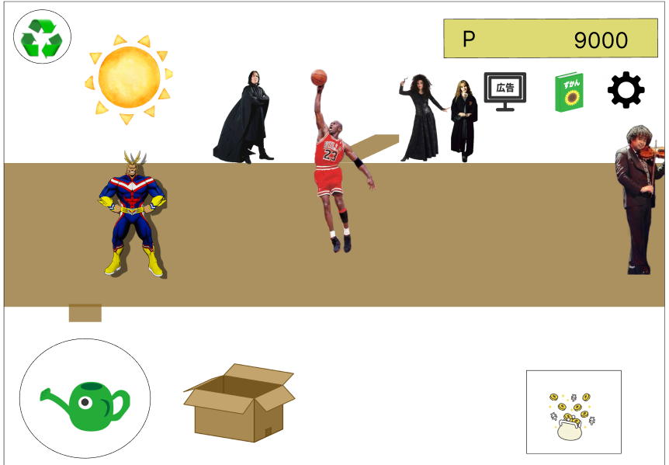
1

4
5
6

3

2

使用する部品
識別ID | ラベル |  | 画面部品の種類 | 表示範囲 | 画面部品の説明
1 | ワールド切り替え |  | ボタン | - | ワールドの切り替えを行える
2 | メニューボタン |  | ボタン | - | 機能の一覧が選べるようになる
3 | ポイントボタン |  | ボタン | - | 栽培道具に飛べる
4 | 広告ボタン |  | ボタン | - | 広告に飛ぶ
5 | 図鑑ボタン |  | ボタン | - | 図鑑に飛ぶ
6 | 設定ボタン |  | ボタン | - | 設定に飛ぶ

操作手順

1 | ワールドの切り替えが行われる
2 | 栽培をする機能の一覧を選べる
3 | 栽培道具を購入する画面に飛ぶ
4 | 広告を見ることができる（広告を見ることで人間が一気にはえてくる）
5 | 図鑑画面にとぶことができる
6 | 設定画面にとぶことができる

ハンバーガーメニュー
画面レイアウト定義
共通情報 | システム名 | ヒューマン・ハーベスト |  |  |  | 作成者 | 前田
 | 工程名 | 画面レイアウト作成 |  |  |  | 作成日付 | 2024-10-04
 | ドキュメント名 |  |  |  |  | バージョン
書誌情報 | 画面ID | N-3 |  |  |  | 更新者
 | 画面の名称 | ハンバーガメニュー |  |  |  | 更新日付
 | 概要 | ハンバーガーメニューの画面レイアウト
レイアウト図

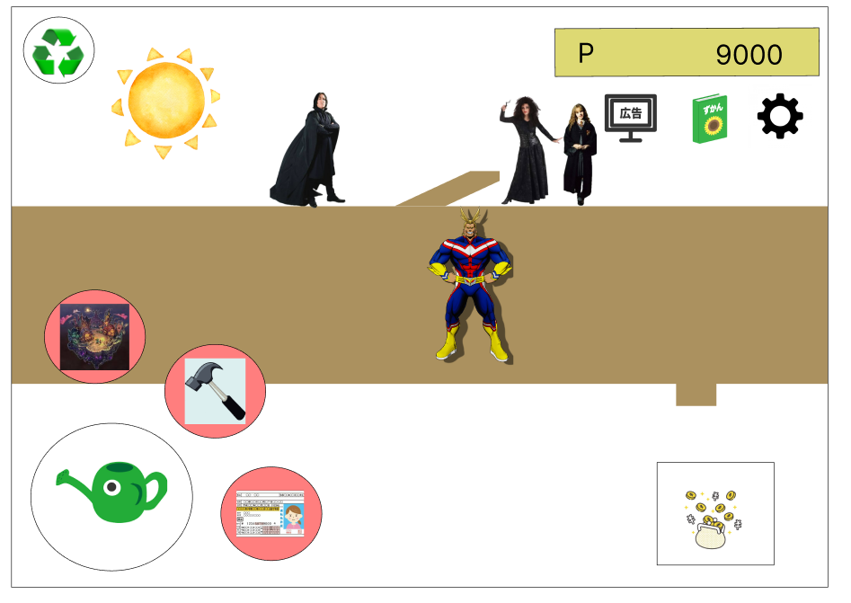

２

３

１
４

使用する部品
識別ID | ラベル |  | 画面部品の種類 | 表示範囲 | 画面部品の説明
1 | ハンバーガーメニュー |  | ボタン |  | ボタンを押下すると三つのボタンを表示
2 | ダンジョンボタン |  | ボタン |  | ボタン押下でワールド選択画面へ遷移
3 | 設定ボタン |  | ボタン |  | ボタン押下で設定画面へ遷移
4 | ライセンスボタン |  | ボタン |  | ボタン押下でライセンス画面へ遷移

操作手順

 | １ ハンバーガーメニューを押下でダンジョンボタン、設定ボタン、ライセンスボタンを画像のように表示
 | ２，ダンジョンボタン押下でワールド選択画面へ遷移
 | ３ 設定ボタン押下で設定画面へ遷移
 | ４ ライセンスボタン押下でライセンス画面へ遷移

図鑑詳細
画面レイアウト定義
共通情報 | システム名 | ヒューマンハーベスト |  |  |  | 作成者 | 前田
 | 工程名 | 画面レイアウト作成 |  |  |  | 作成日付 | 2024-10-01
 | ドキュメント名 |  |  |  |  | バージョン
書誌情報 | 画面ID | N-4BA |  |  |  | 更新者
 | 画面の名称 | 図鑑詳細画面 |  |  |  | 更新日付
 | 概要 | 図鑑詳細のレイアウト
レイアウト図

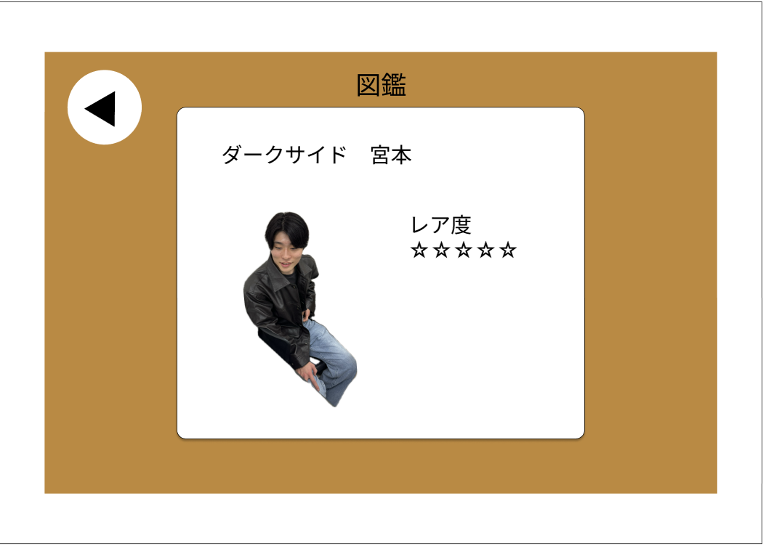

1

３
２

使用する部品
識別ID | ラベル |  | 画面部品の種類 | 表示範囲 | 画面部品の説明
1 | 戻るボタン |  | ボタン |  | ひとつ前の画面に戻る
2 | 人間詳細 |  | テキスト |  | 人間の説明等を表示
3 | 人間詳細 |  | 画像

操作手順

 |  | １ 戻るボタンで図鑑画面に遷移

図鑑
画面レイアウト定義
共通情報 | システム名 | ヒューマンハーベスト |  |  |  | 作成者 | 前田
 | 工程名 | 画面レイアウト作成 |  |  |  | 作成日付 | 2024-10-01
 | ドキュメント名 |  |  |  |  | バージョン
書誌情報 | 画面ID | N-4B |  |  |  | 更新者
 | 画面の名称 | 図鑑画面 |  |  |  | 更新日付
 | 概要 | 図鑑画面のレイアウト
レイアウト図

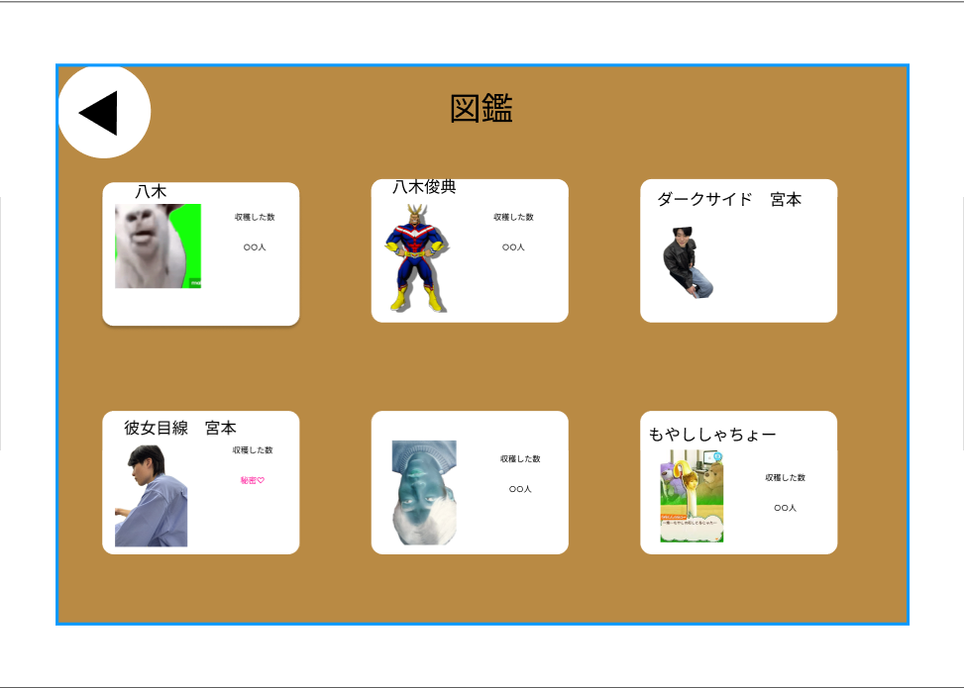

2

1

使用する部品
識別ID | ラベル |  | 画面部品の種類 | 表示範囲 | 画面部品の説明
1 | 図鑑詳細ボタン |  | ボタン |  | 枠を押下すると図鑑詳細画面へ遷移する
2 | 戻るボタン |  | ボタン |  | ひとつ前の画面に戻る

操作手順

 | １ 詳細を見たいキャラの枠を押下しすると図鑑詳細画面に遷移する

 | ２ 戻るボタンを押下するとメイン画面に戻る

設定
画面レイアウト定義
共通情報 | システム名 | ヒューマンハーベスト |  |  |  | 作成者 | 前田
 | 工程名 | 画面レイアウト作成 |  |  |  | 作成日付 | 2024-10-01
 | ドキュメント名 |  |  |  |  | バージョン
書誌情報 | 画面ID | N-4C |  |  |  | 更新者
 | 画面の名称 | 設定画面 |  |  |  | 更新日付
 | 概要 | 設定画面のレイアウト
レイアウト図

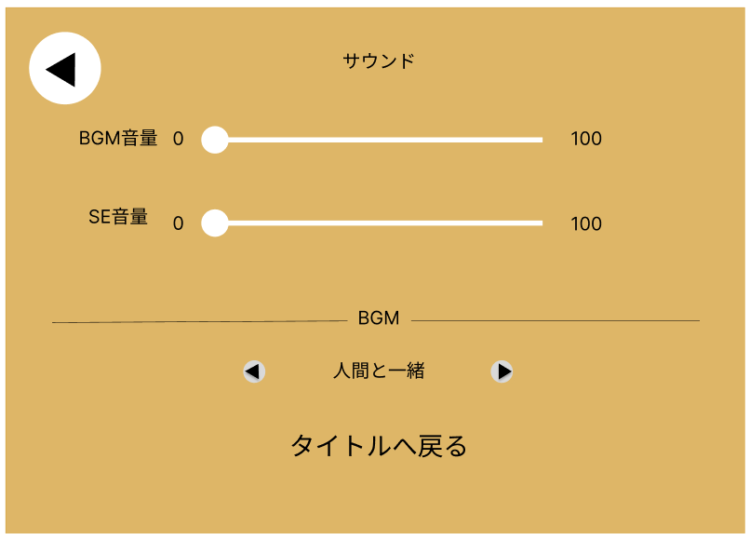
3

1

2

使用する部品
識別ID | ラベル |  | 画面部品の種類 | 表示範囲 | 画面部品の説明
1 | 音量設定 |  | スライダーバー |  | 音量を調整できる
2 | BGM選択ボタン |  | ボタン |  | BGMを選択できる
3 | 戻るボタン |  | ボタン |  | ひとつ前の画面に戻る

操作手順

 | １ スライダーバーで音量調整可能

 | ２ BGMをボタンで変更

 | ３ タイトルへ戻るボタンを押下するとタイトル画面へ遷移

広告
画面レイアウト定義
共通情報 | システム名 | ジャイアントキリング |  |  |  | 作成者 | すみ
 | 工程名 | システム設計 |  |  |  | 作成日付 | 2024-10-01
 | ドキュメント名 |  |  |  |  | バージョン | ver1.0
書誌情報 | 画面ID | N-4A |  |  |  | 更新者
 | 画面の名称 | メイン画面 |  |  |  | 更新日付
 | 概要 | 画面の広告レイアウト
レイアウト図

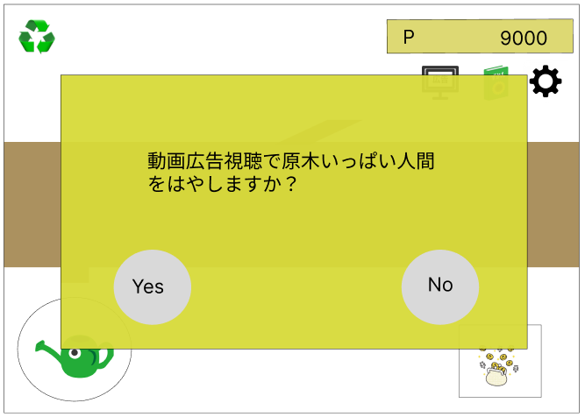

1
2

使用する部品
識別ID | ラベル |  | 画面部品の種類 | 表示範囲 | 画面部品の説明
1 | はい |  | ボタン | - | 広告がながれる
2 | いいえ |  | ボタン | - | 広告が流れない

操作手順

1 | 広告が流れる
2 | 前の画面に戻る

広告２
画面レイアウト定義
共通情報 | システム名 | ジャイアントキリング |  |  |  | 作成者 | すみ
 | 工程名 | 画面レイアウト作成 |  |  |  | 作成日付 | 2024-10-02
 | ドキュメント名 |  |  |  |  | バージョン
書誌情報 | 画面ID | N-4AA |  |  |  | 更新者
 | 画面の名称 | 広告２ |  |  |  | 更新日付
 | 概要 | 広告を流す
レイアウト図
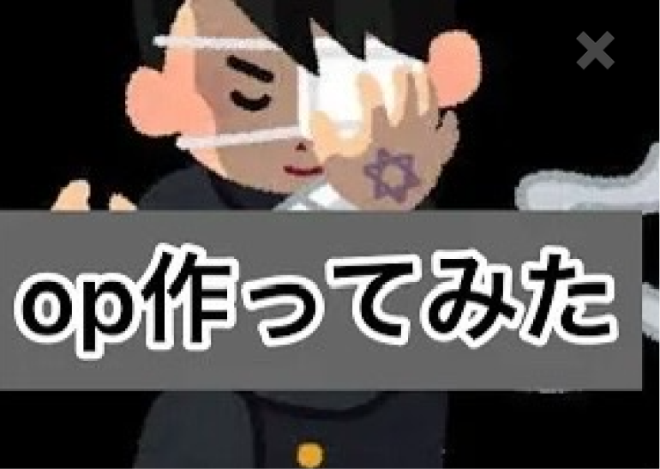

使用する部品
識別ID | ラベル |  | 画面部品の種類 | 表示範囲 | 画面部品の説明
1 | ✖ボタン |  | ぼたん | - | ✖ボタンで閉じる

操作手順

 | 1 | ✖ボタンで閉じる

環境設備
画面レイアウト定義
共通情報 | システム名 | Anonymous |  |  |  | 作成者 | オオニシ
 | 工程名 | 画面レイアウト作成 |  |  |  | 作成日付 | 2024-09-27
 | ドキュメント名 |  |  |  |  | バージョン
書誌情報 | 画面ID | N-5A |  |  |  | 更新者
 | 画面の名称 | 環境整備画面 |  |  |  | 更新日付
 | 概要 | 環境整備画面のレイアウト
レイアウト図

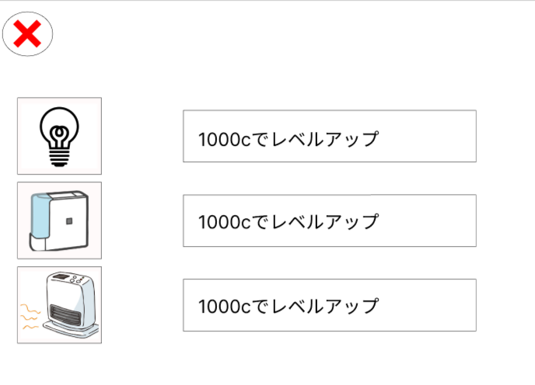

使用する部品
識別ID | ラベル |  | 画面部品の種類 | 表示範囲 | 画面部品の説明
① | 戻る |  | ボタン | - | メイン画面に戻る
② | 道具 |  | 画像 | - | レベルアップごとに画像が変わる
③ | レベルアップ |  | ボタン | - | 施設のレベルがアップする

操作手順

①レベルアップボタンを押し施設をレベルアップさせる。
②レベルアップにより画像が変わる。

ライセンス
画面レイアウト定義
共通情報 | システム名 | ヒューマン・ハーベスト |  |  |  | 作成者 | 平田
 | 工程名 | 画面レイアウト作成 |  |  |  | 作成日付 | 2024-10-04
 | ドキュメント名 |  |  |  |  | バージョン
書誌情報 | 画面ID | N-5B |  |  |  | 更新者
 | 画面の名称 | らイセンス |  |  |  | 更新日付
 | 概要 | らイセンスの画面レイアウト
レイアウト図

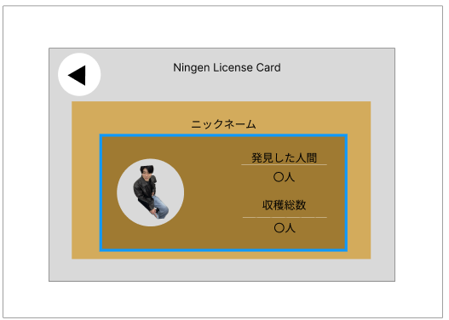

1

2

3
4

5

使用する部品
識別ID | ラベル |  | 画面部品の種類 | 表示範囲 | 画面部品の説明
1 | 戻る |  | ボタン |  | 戻るボタン
2 | ニックネーム |  | テキスト |  | 設定したニックネームが表示される
3 | プロフィール |  | 画像 |  | 捕まえた人の画像を設定する
4 | 人数 |  | テキスト |  | 発見した人の種類
5 | 総数 |  | テキスト |  | 捕まえた人の総数

操作手順

栽培道具
画面レイアウト定義
共通情報 | システム名 | Anonymous |  |  |  | 作成者 | オオニシ
 | 工程名 | 画面レイアウト作成 |  |  |  | 作成日付 | 2024-09-27
 | ドキュメント名 |  |  |  |  | バージョン
書誌情報 | 画面ID | N-6 |  |  |  | 更新者
 | 画面の名称 | 栽培道具画面 |  |  |  | 更新日付
 | 概要 | 栽培道具画面のレイアウト
レイアウト図

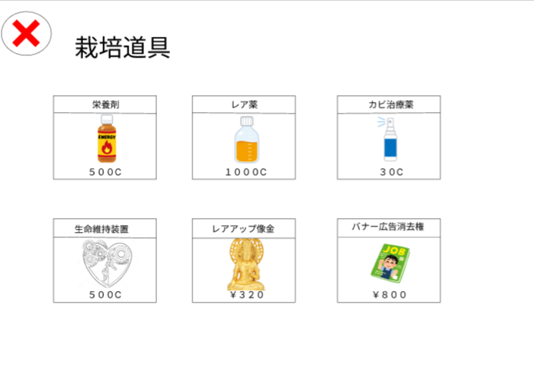

使用する部品
識別ID | ラベル |  | 画面部品の種類 | 表示範囲 | 画面部品の説明
① | 戻る |  | ボタン | - | メイン画面に戻る
② | 道具 |  | ボタン | - | 道具の購入ができる

操作手順

①買いたい道具のボタンを押し道具を購入する

ワールド選択画面
画面レイアウト定義
共通情報 | システム名 | ジャイアントキリング |  |  |  | 作成者 | すみ
 | 工程名 | 画面レイアウト作成 |  |  |  | 作成日付 | 2024-10-02
 | ドキュメント名 |  |  |  |  | バージョン
書誌情報 | 画面ID | N-7 |  |  |  | 更新者
 | 画面の名称 | ワルード選択 |  |  |  | 更新日付
 | 概要 | ワールド切り替えられる
レイアウト図

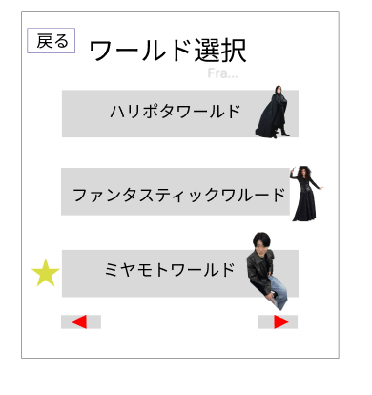
1

2

4

3

使用する部品
識別ID | ラベル |  | 画面部品の種類 | 表示範囲 | 画面部品の説明
1 | 戻る |  | ボタン | - | メイン画面に戻る
2 | ワールドボックス |  | ボタン | - | ワールドを切り替えれる
3 | 切り替えボタン |  | ボタン | - | 前や次のページにあるワールドを表示できる
4 | 星 |  | ラベル | - | 現在のワールドのマークを表示させる

操作手順

1 | 戻るボタンを押すことで、メイン画面に戻る
2 | どれかのワルードを選ぶことでそのワールドに切り替えられる（星マークは現在のワールド）
3 | ワールドの前ボタン、次のワルードを表示させる

スタート編成画面
画面レイアウト定義
共通情報 | システム名 | Anonymous |  |  |  | 作成者 | 宮本
 | 工程名 | 画面レイアウト作成 |  |  |  | 作成日付 | 2024-10-01
 | ドキュメント名 |  |  |  |  | バージョン
書誌情報 | 画面ID | D-1 |  |  |  | 更新者
 | 画面の名称 | スタート編成画面 |  |  |  | 更新日付
 | 概要 | スタート編成画面のレイアウト
レイアウト図
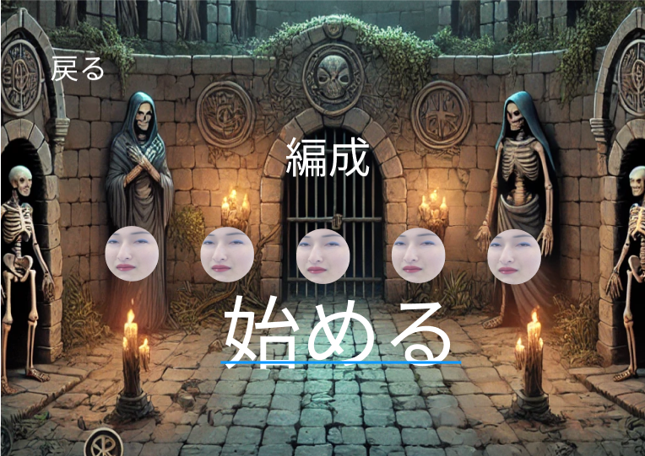

1

２

３

4

使用する部品
識別ID | ラベル |  | 画面部品の種類 | 表示範囲 | 画面部品の説明
1 | 戻る |  | ボタン | - | メイン画面に遷移
2 | 始める |  | ボタン | - | 戦闘画面に遷移
3 | 編成 |  | ボタン | - | パーティー編成画面に遷移
4 | 編成キャラ |  | 画像 | ー | パーティーに編成したキャラの表示

操作手順

 | １．Startボタンを押すと戦闘画面に遷移
 | 2．編成ボタンを押すと編成画面に遷移
 | 3.戻りたかったら戻るボタンを押せ

編成
画面レイアウト定義
共通情報 | システム名 | ヒューマンハーベスト |  |  |  | 作成者 | 前田前田
 | 工程名 | 画面レイアウト作成 |  |  |  | 作成日付 | 2024-10-02
 | ドキュメント名 |  |  |  |  | バージョン
書誌情報 | 画面ID | D-2 |  |  |  | 更新者
 | 画面の名称 | 編成画面 |  |  |  | 更新日付
 | 概要 | 編成画面のレイアウト
レイアウト図

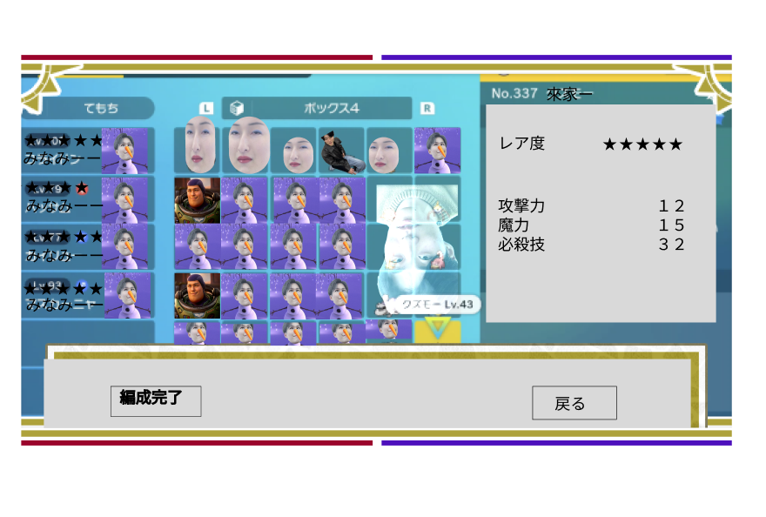

1
２
３

４
５

使用する部品
識別ID | ラベル |  | 画面部品の種類 | 表示範囲 | 画面部品の説明
1 | キャラデッキ |  | ボタン |  | デッキを表示
2 | キャラボックス |  | ボタン |  | 所持してるキャラを表示
3 | キャラ詳細 |  | テキスト |  | ボックスのキャラを押下すると詳細表示
4 | 編成完了ボタン |  | ボタン |  | デッキを確定し、スタート編成画面に遷移
5 | 戻るボタン |  | 戻る |  | スタート編成画面に遷移

操作手順

 | 1 ボックスのキャラを押下でデッキに編成可能 キャラを変更したい場合は、
 | デッキにいる変えたいキャラを押下後、ボックスにいる編成したいキャラを押下すると変更できる

 | ２ デッキ、ボックスにいるキャラを押下すると画面右にキャラの詳細を表示

 | ３ 編成完了を押下するとデッキをセーブしスタート編成画面に遷移

 | ４ 戻るボタンを押すと出来はセーブされずにスタート編成画面に遷移

戦闘
画面レイアウト定義
共通情報 | システム名 | ヒューマン・ハーベスト |  |  |  | 作成者 | 平田
 | 工程名 | 画面レイアウト作成 |  |  |  | 作成日付 | 2024-10-01
 | ドキュメント名 |  |  |  |  | バージョン
書誌情報 | 画面ID | D-3 |  |  |  | 更新者
 | 画面の名称 | 戦闘画面 |  |  |  | 更新日付
 | 概要 | 戦闘画面のレイアウト
レイアウト図

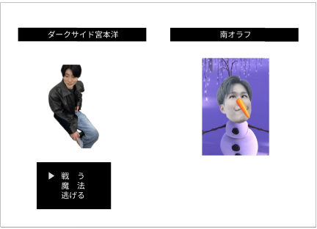

2
1

4
3

5

使用する部品
識別ID | ラベル |  | 画面部品の種類 | 表示範囲 | 画面部品の説明
1 | キャラ名(味方) |  | テキスト |  | 味方のキャラの名前
2 | キャラ名(敵) |  | テキスト |  | 敵のキャラの名前
3 | 画像(味方) |  | 画像 |  | 味方の画像
4 | 画像(敵) |  | 画像 |  | 敵の画像
5 | コマンド |  | テキスト |  | コマンド

操作手順
1.戦うと魔法のどちらかを選択する

戦闘 (2)
画面レイアウト定義
共通情報 | システム名 | ヒューマン・ハーベスト |  |  |  | 作成者 | 平田
 | 工程名 | 画面レイアウト作成 |  |  |  | 作成日付 | 2024-10-01
 | ドキュメント名 |  |  |  |  | バージョン
書誌情報 | 画面ID | D-3A |  |  |  | 更新者
 | 画面の名称 | 戦闘画面2 |  |  |  | 更新日付
 | 概要 | 戦闘画面2のレイアウト
レイアウト図

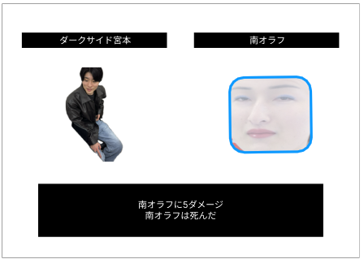

2
1

4
3

5

使用する部品
識別ID | ラベル |  | 画面部品の種類 | 表示範囲 | 画面部品の説明
1 | キャラ名(味方) |  | テキスト |  | 味方のキャラの名前
2 | キャラ名(敵) |  | テキスト |  | 敵のキャラの名前
3 | 画像(味方) |  | 画像 |  | 味方の画像
4 | 画像(敵) |  | 画像 |  | 敵の画像
5 | ダメージ |  | テキスト |  | ダメージ表記など

操作手順
1.周り押したら戦闘かリザルトになる

リザルト画面
画面レイアウト定義
共通情報 | システム名 | ヒューマン・ハーベスト |  |  |  | 作成者 | 平田
 | 工程名 | 画面レイアウト作成 |  |  |  | 作成日付 | 2024-10-02
 | ドキュメント名 |  |  |  |  | バージョン
書誌情報 | 画面ID | D-3B |  |  |  | 更新者
 | 画面の名称 | リザルト |  |  |  | 更新日付
 | 概要 | リザルトの画面レイアウト
レイアウト図

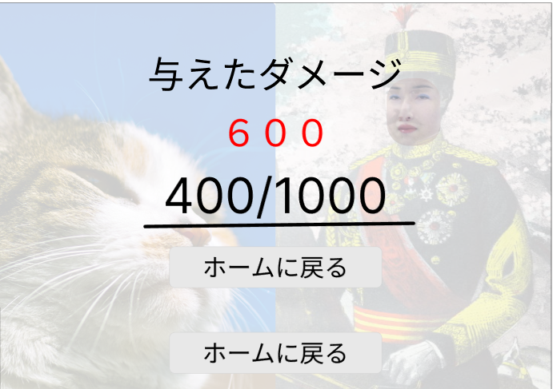

1

2

3

4

5

使用する部品
識別ID | ラベル |  | 画面部品の種類 | 表示範囲 | 画面部品の説明
1 | 与えたダメージ |  | テキスト |  | 与えたダメージというテキスト
2 | ダメージ |  | テキスト |  | 与えたダメージの数値
3 | 残り体力 |  | テキスト |  | 敵の残り体力
4 | ホームに戻る |  | ボタン |  | ホームに戻る
5 | ホームに戻る |  | ボタン |  | ホームに戻る

操作手順
1..ホームに戻る

